Sheet1
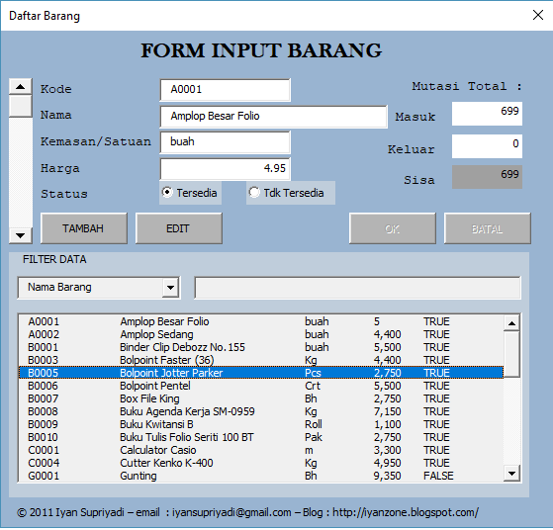
Input |  | Mutasi |  | Laporan |  | about

Nama Form |  |  |  |  |  |  |  | LOGO

 | Kode Barang |  | :

 | Nama Barang |  | :

 | Jumlah Stok |  | :

 | Harga Barang |  | :

 | Status |  | :

 | Edit Barang |  |  |  |  | Simpan |  | Batal

Stok Barang |  |  |  |  | Search Barang
Kode Barang |  | Nama Barang |  |  | Harga Barang |  | Jumlah Stok |  | Ready stok

